Gràfics
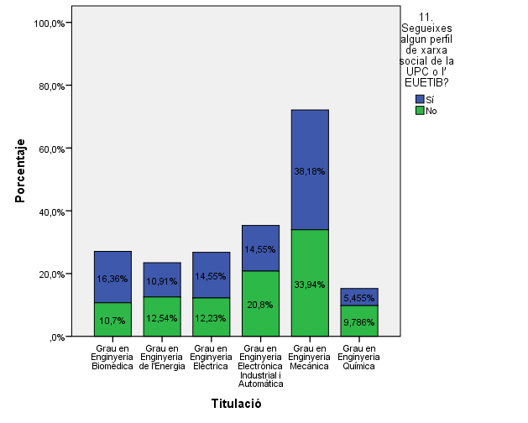
ENQUESTA PER A L'ESTUDIANTAT DE NOU INGRÉS CURS 2014-2015

 | ESCOLA UNIVERSITÀRIA D'ENGINYERIA TÈCNICA INDUSTRIAL DE BARCELONA (EUETIB)
Gènere

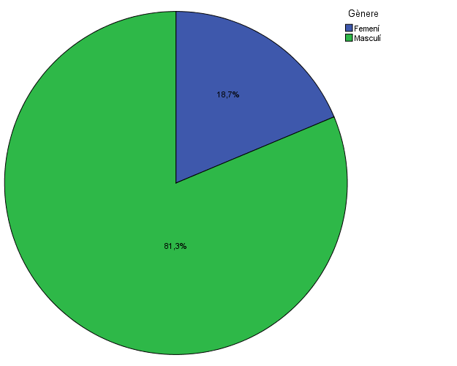

Estudis cursats

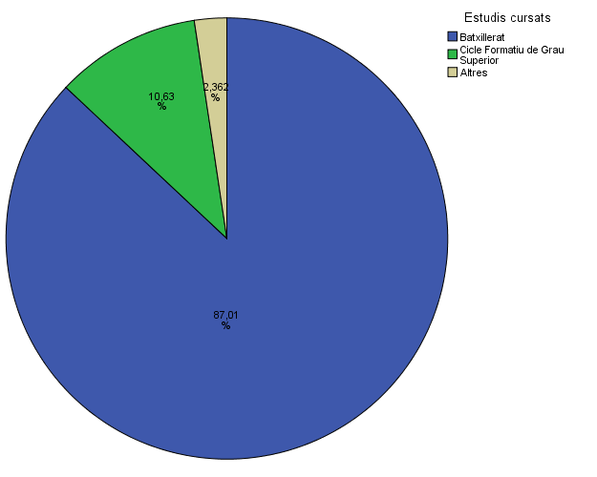

Titulació matriculada

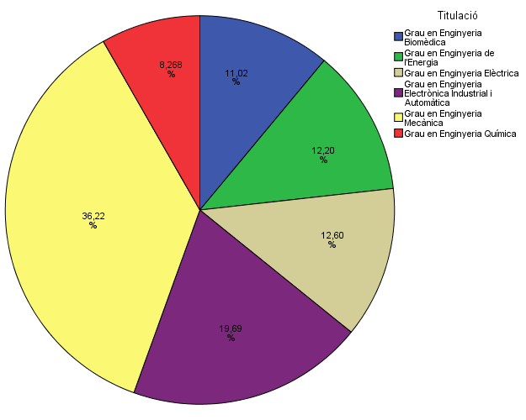

Per què has escollit els estudis en què t'has matriculat?

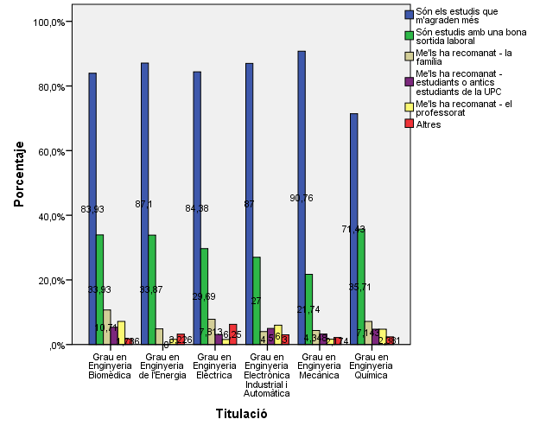

Quan vas decidir que faries aquests estudis?

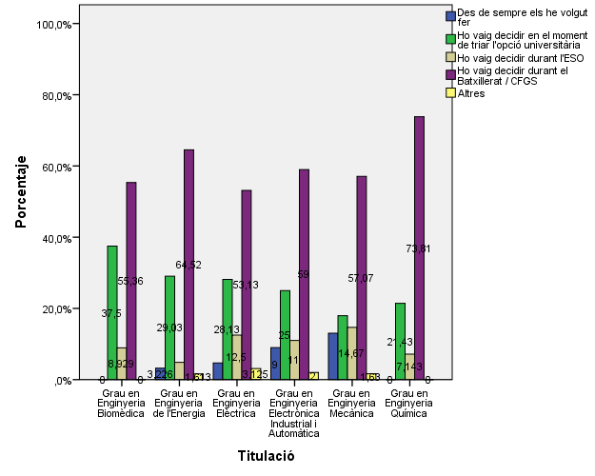

Perquè has escollit aquesta escola/facultat per cursar aquests estudis?

Per què has escollit aquesta escola/facultat per cursar aquests estudis?

 |  |  |  | Grau en Enginyeria Biomèdica |  | Grau en Enginyeria de l'Energia |  | Grau en Enginyeria Elèctrica |  | Grau en Enginyeria Electrònica Industrial i Automàtica |  | Grau en Enginyeria Mecànica |  | Grau en Enginyeria Química |  | TOTAL
 |  |  |  | Respostes | % (*) | Respostes | % (*) | Respostes | % (*) | Respostes | % (*) | Respostes | % (*) | Respostes | % (*) | Respostes | % (*)
 |  | Crec que és la única que ofereix aquests estudis |  | 4 | 7.1% | 47 | 75.8% | 12 | 18.8% | 17 | 17.0% | 24 | 13.0% | 1 | 2.4% | 105 | 20.7%
 |  | Per què és una universitat pública |  | 14 | 25.0% | 15 | 24.2% | 28 | 43.8% | 40 | 40.0% | 68 | 37.0% | 10 | 23.8% | 175 | 34.4%
 |  | Me l'han recomanada: -La família |  | 5 | 8.9% | 3 | 4.8% | 5 | 7.8% | 7 | 7.0% | 22 | 12.0% | 2 | 4.8% | 44 | 8.7%
 |  | Me l'han recomanada: -Estudiants o antics estudiants de la UPC |  | 13 | 23.2% | 3 | 4.8% | 14 | 21.9% | 23 | 23.0% | 55 | 29.9% | 9 | 21.4% | 117 | 23.0%
 |  | Me l'han recomanada: -El professorat |  | 5 | 8.9% | 3 | 4.8% | 6 | 9.4% | 7 | 7.0% | 19 | 10.3% | 4 | 9.5% | 44 | 8.7%
 |  | Per la facilitat d'accés (proximitat, bona comunicació...) |  | 10 | 17.9% | 11 | 17.7% | 28 | 43.8% | 45 | 45.0% | 55 | 29.9% | 13 | 31.0% | 162 | 31.9%
 |  | Per la nota d'accés als estudis |  | 30 | 53.6% | 3 | 4.8% | 11 | 17.2% | 10 | 10.0% | 22 | 12.0% | 18 | 42.9% | 94 | 18.5%

 |  |  |  |  | Me l'han recomanada:
 |  |  | Crec que és la única que ofereix aquests estudis | Per què és una universitat pública | La família | Estudiants o antics estudiants de la UPC | El professorat | Per la facilitat d'accés (proximitat, bona comunicació...) | Per la nota d'accés als estudis
 |  |  | 20.7% | 34.4% | 8.7% | 23.0% | 8.7% | 31.9% | 18.5%

Has participat en activitats de promoció dels estudis de la UPC?

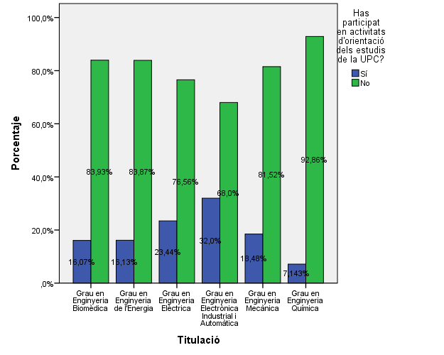

Activitats d'orientació

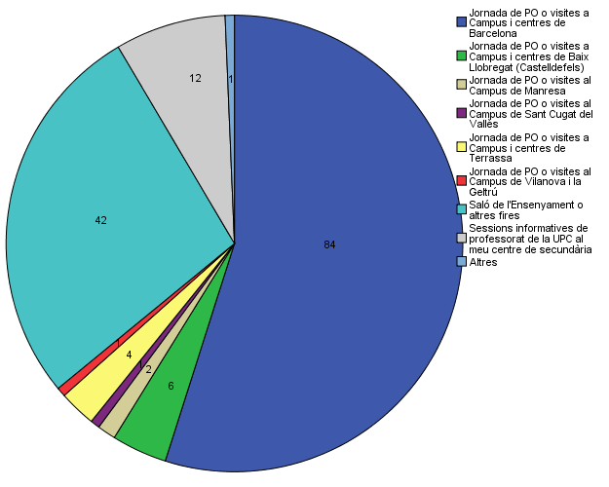

Quins canals has utilitzat per informar-te?

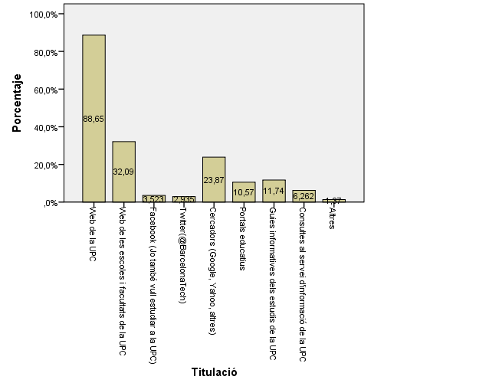

Per graduar-te a la UPC hauràs d'acreditar la competència en una tercera llengua. Disposes d'algun d'aquests certificats d'anglès de nivell B2.2?

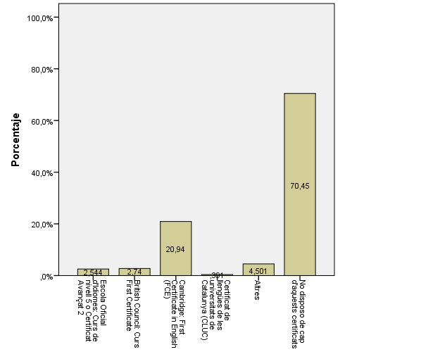

T'ha resultat útil la presentació feta?

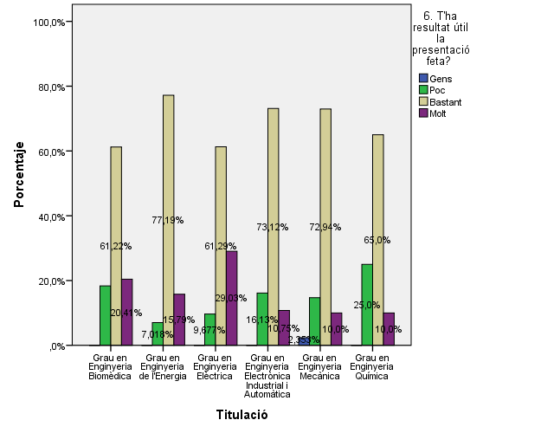

Has trobat a faltar alguna informació?

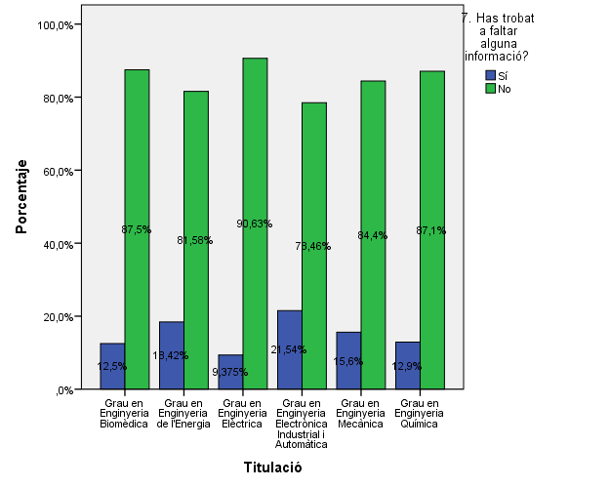

Marca l'equipament TIC del que disposes: Ordinador de taula

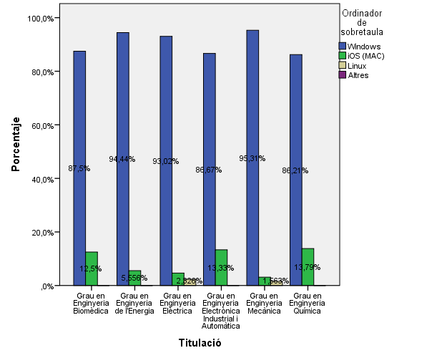

Marca l'equipament TIC del que disposes: Ordinador portàtil

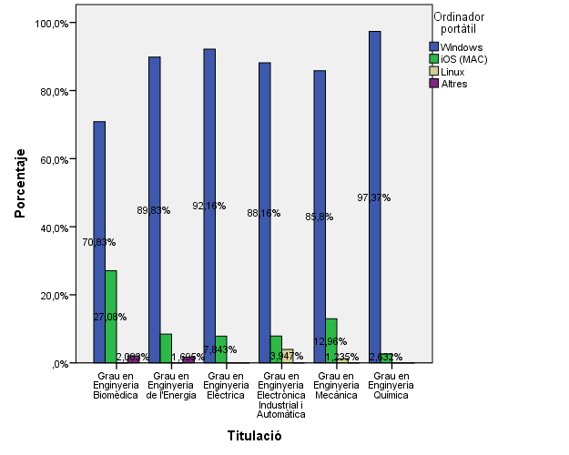

Marca l'equipament TIC del que disposes: Tablet

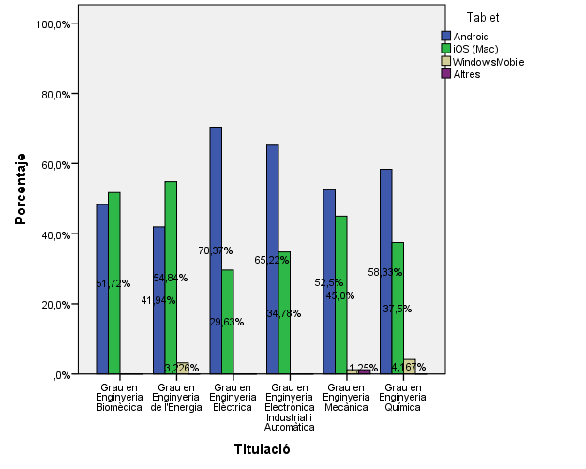

Marca l'equipament TIC del que disposes: Ordinador de taula

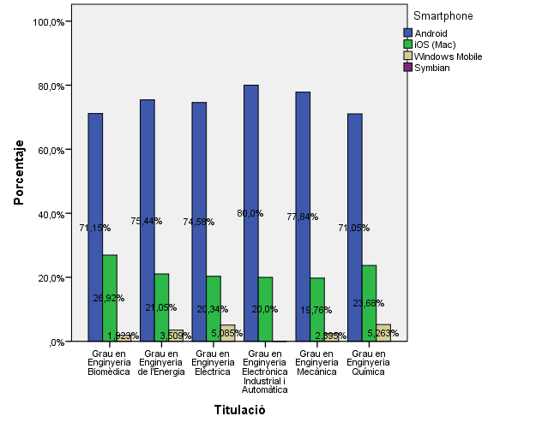

Utilitzes les xarxes socials per comunicar-te i/o informar-te?

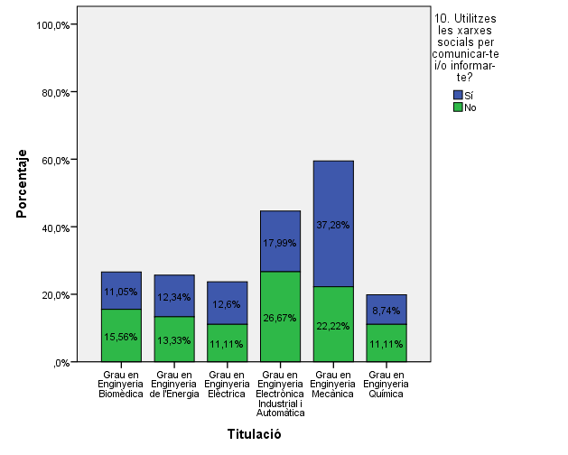

Segueixes algun perfil de xarxa social de la UPC o l'EUETIB?

Comparativa
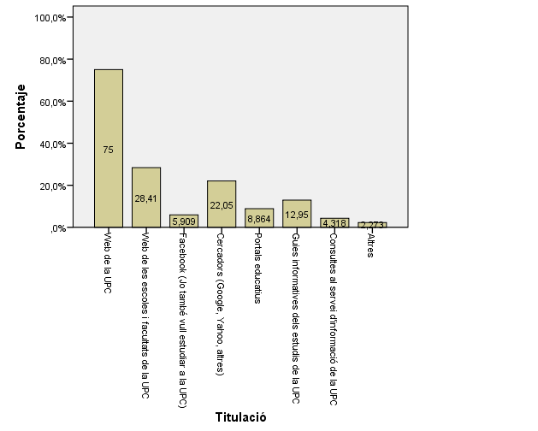
ENQUESTA PER A L'ESTUDIANTAT DE NOU INGRÉS

2013-2014 |  |  |  | 2014-2015

Gènere
Gènere

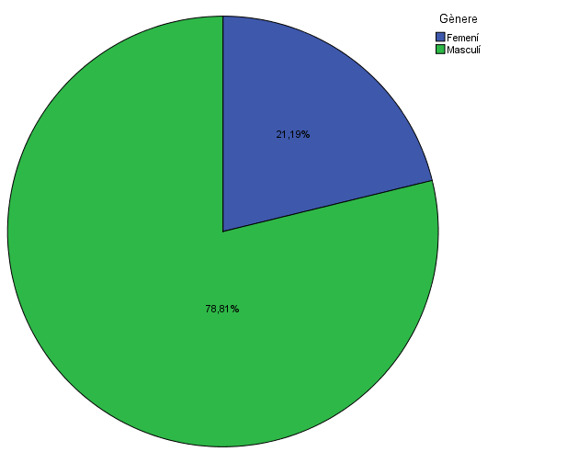

Estudis cursats
Estudis cursats

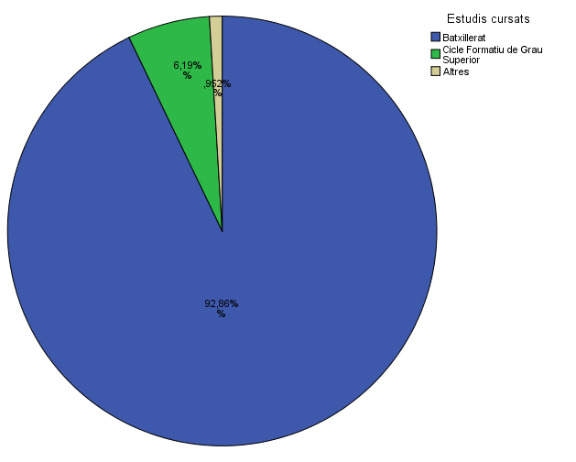

Per què has escollit els estudis en que t'has matriculat?
Per què has escollit els estudis en que t'has matriculat?

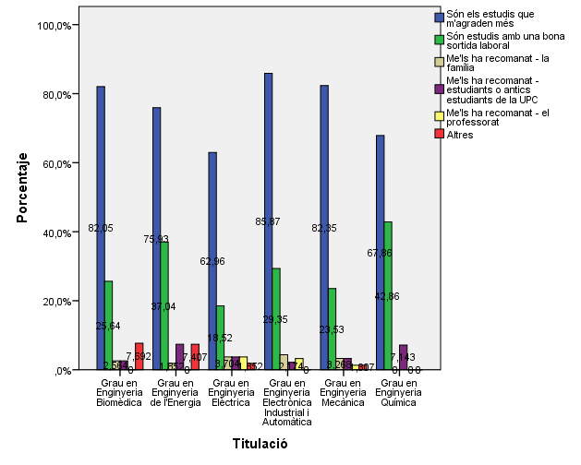

Quan vas decidir que faries aquests estudis?
Quan vas decidir que faries aquests estudis?

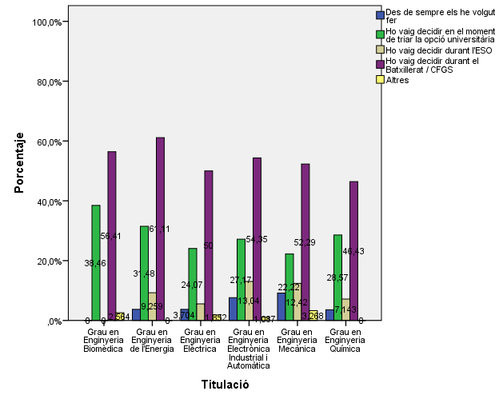

Per què has escollit aquesta escola/facultat per cursar aquests estudis?
Per què has escollit aquesta escola/facultat per cursar aquests estudis?

Per què has escollit aquest escola/facultat per cursar aquests estudis?
Per què has escollit aquesta escola/facultat per cursar aquests estudis?
Crec que és la única que ofereix aquests estudis | 20.7%
Per què és una universitat pública | 34.4%
La família | 8.7%
Estudiants o antics estudiants de la UPC | 23.0%
El professorat | 8.7%
Per la facilitat d'accés (proximitat, bona comunicació...) | 31.9%
Per la nota d'accés als estudis | 18.5%

 |  |  | % (*)
 | Me'ls han recomanat: | Són els estudis que m'agraden més | 79%
 |  | Són estudis amb una bona sortida laboral | 27%
 |  | La família | 3%
 |  | Les amistats | 4%
 |  | El professorat | 2%
 |  | Altres | 2%

Has participat en activitats de promoció dels estudis de la UPC?
Has participat en activitats de promoció dels estudis de la UPC?

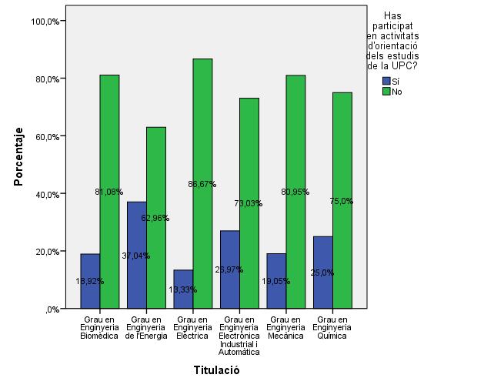

Activitats d'orientació
Activitats d'orientació

(*) Nomès els que han contestat "SI" a la pregunta anterior
(*) Nomès els que han contestat "SI" a la pregunta anterior
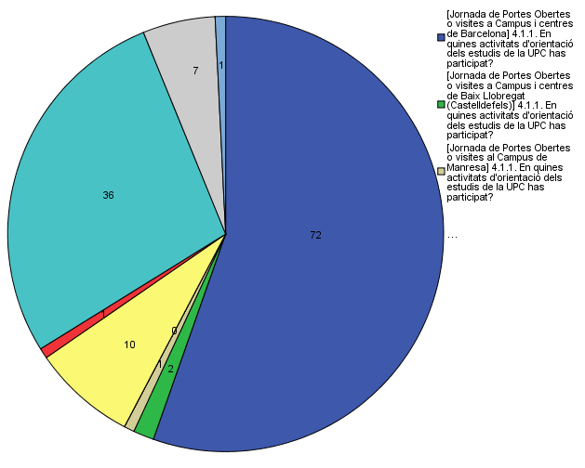

Canals utilitzats
Canals utilitzats

